uitleg dataset
Herhaalde metingen voorjaarsflora en bramen in begraasd & ongebraasd bos

1 gebied = Bos t' Ename
deels begraasd door Grote grazers, deels onbegraasd
2 metingen: 2008 (na vier jaar begrazing) en 2018 (14 jaar begrazing)

opzet (zie ook figuur) |  | # | nr.
in begraasd bos | plots | 4 | 1 tot 4
 | subplots/plot | 9 | 1 tot 9 | subplots zijn ruimtelijk gecorreleerd
onbegraasd bos | plots | 4 | 5 tot 8
 | subplots/plot | 9 | 1 tot 9

 |  |  | Figuur: | voor deze dataset enkel de genummerde (1-8) polygonen van belang = patch met daarbinnen een plot
 |  |  |  | plot = 9m x 9 m; subplot = 3m x 3m,
 |  |  |  | plots 4 & 7 werden in 2018 niet bemonsterd (reden = verstoring door houtkap)

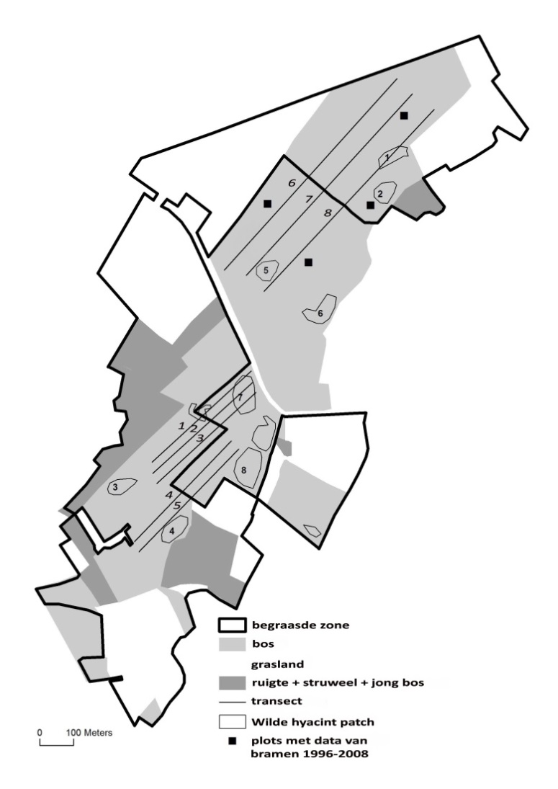

Metingen | niveau | aantal
 |  | 2008 | 2018 | opm
bedekking hyacint (%) | subplot | 8 x 9 subplots | 6 x 9 subplots | in 2018 slechts 6 ipv 8 plots bemonsterd (3 begraasd, 3 onbegraasd)
bedekking braam (%) | subplot | 8 x 9 subplots | 6 x 9 subplots | in 2018 slechts 6 ipv 8 plots bemonsterd (3 begraasd, 3 onbegraasd)
stengelhoogte (cm) | individu | 70-90/plot (random) | 30/plot (random) | in 2018 slechts 6 ipv 8 plots bemonsterd (3 begraasd, 3 onbegraasd); niet dezelfde individuen gemeten!
vraat (J/N) | individu | 70-90/plot (random) | 30/plot (random) | in 2018 slechts 6 ipv 8 plots bemonsterd (3 begraasd, 3 onbegraasd); niet dezelfde individuen gemeten!
bloemen (aantal) | individu | 70-90/plot (random) | 30/plot (random) | in 2018 slechts 6 ipv 8 plots bemonsterd (3 begraasd, 3 onbegraasd); niet dezelfde individuen gemeten!

Vraagstelling
bedekking hycint ifv begraasd/onbegraasd | zie 1ste tabblad
bedekking braam ifv begraasd/onbegraasd | zie 1ste tabblad
interactie braambedekking-hyacintbedekking-treatment | zie 1ste tabblad

fitnesskenmerken hyacinten ifv treatment, braambedekking en interactie | zie 2de tabblad
fitnesskenmerken = vraat, hoogte, bloei | zie 2de tabblad

